Graf1
Graf 1: Zápisy do 1. ročníku ZŠ – počty dětí podle výsledku zápisu a podle pohlaví v letech 2016 a 2017
Podle stavu k 28. 2. 2016 a 31. 5. 2017

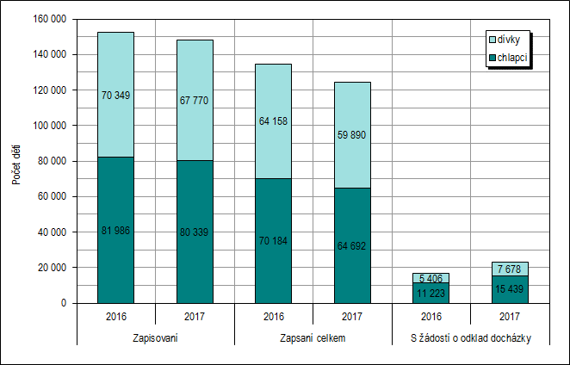

 |  | Zapisovaní |  | Zapsaní celkem |  | S žádostí o odklad docházky
 |  | 2016 | 2017 | 2016 | 2017 | 2016 | 2017
 | chlapci | 81,986 | 80,339 | 70,184 | 64,692 | 11,223 | 15,439
 | dívky | 70,349 | 67,770 | 64,158 | 59,890 | 5,406 | 7,678
 |  | 152,335 | 148,109 | 134,342 | 124,582 | 16,629 | 23,117

Graf2
Graf 2: Zápisy do 1. ročníku ZŠ – počty dětí přicházejících k zápisu poprvé a po odkladu podle výsledku zápisu v letech 2016 a 2017
Podle stavu k 28. 2. 2016 a 31. 5. 2017

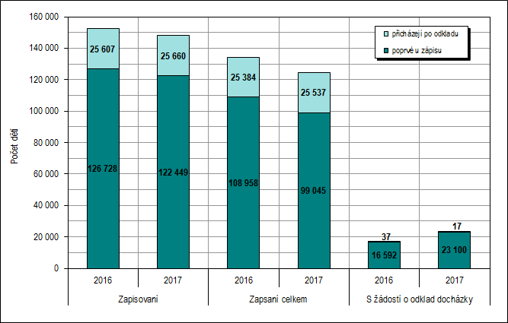

 |  | Zapisovaní |  | Zapsaní celkem |  | S žádostí o odklad docházky
 |  | 2016 | 2017 | 2016 | 2017 | 2016 | 2017
 | poprvé u zápisu | 126,728 | 122,449 | 108,958 | 99,045 | 16,592 | 23,100
 | přicházejí po odkladu | 25,607 | 25,660 | 25,384 | 25,537 | 37 | 17

